Sheet1 (2)
申购合同
供方：上海汭洐
需方：威斯嘉服装有限公司
产品名称，规格，数量，金额 |  |  |  |  |  |  |  |  |  |  |  | 出货日期 2025-9-10
客户 | 款号 | PO | 货品名 | 内容 | 码数 |  |  |  |  |  |  | 需订数量 | 损耗
 |  |  |  |  | 4 | 6 | 8 | 10 | 12 | 14 | 16
利丰 | 175860 | 1534928 | 腰卡 | SLANT POCKET SHORT | 0 | 355 | 712 | 1030 | 1078 | 704 | 342 | 4221 | 3%
 | 浅硫化蓝 | 927 | 纸质吊牌 | HIGH RISE |  | 配绳仔001 |  |  |  |  |  | 4221
利丰 | 175860 | 1534928 | 腰卡 | SLANT POCKET SHORT | 0 | 323 | 602 | 854 | 988 | 700 | 291 | 3758 | 3%
 | 靛蓝 | 924 | 纸质吊牌 | HIGH RISE |  | 配绳仔001 |  |  |  |  |  | 3756
利丰 | 175860 | 1534925 | 腰卡 | SLANT POCKET SHORT | 0 | 147 | 298 | 436 | 454 | 296 | 145 | 1776
 | 樱花色 | 936 | 纸质吊牌 | HIGH RISE |  | 配绳仔001 |  |  |  |  |  | 1776

客户 | 款号 | PO | 货品名 | 内容 | 码数 |  |  |  |  |  |  | 需订数量 | 损耗
 |  |  |  |  | 18 | 20 | 22 | 24
利丰 | 140837 | 1535133 | 腰卡 | SLANT POCKET SHORT | 154 | 116 | 66 | 50 |  |  |  | 386 | 3%
 | 浅硫化蓝 | 135 | 纸质吊牌 | HIGH RISE |  | 配绳仔001 |  |  |  |  |  | 386
利丰 | 140837 | 1535136 | 腰卡 | SLANT POCKET SHORT | 130 | 98 | 55 | 42 |  |  |  | 325 | 3%
 | 靛蓝 | 138 | 纸质吊牌 | HIGH RISE |  | 配绳仔001 |  |  |  |  |  | 325
合计
备注 | 10码要30套样板和18码要15套样板
部门
购品种类型 |  |  | 腰卡
订购原因：
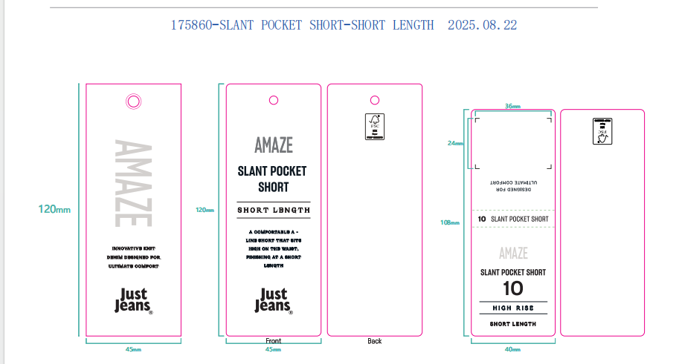
申购人签名
主管签名

